Лист1
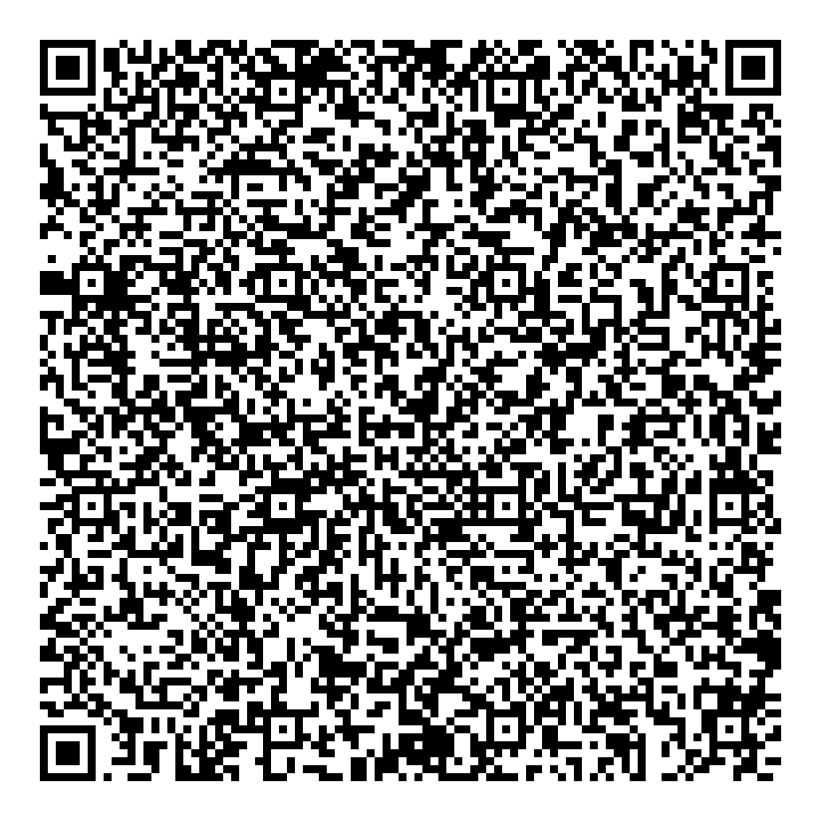 | Оплатите, отсканировав код и дозаполнив необходимые данные через платежный терминал, мобильное приложение банка на смартфоне или передав документ сотруднику банка
Наименование получателя | УФК по Свердловской области (ФГБУЗ ЦГиЭ № 31 ФМБА России л/с 20626Х41000)
ИНН | 6629007354
КПП | 668201001
р/с | 03214643000000015113
Наименование банка | ОКЦ № 1 СибГУ Банка России//УФК по Новосибирской области, г Новосибирск
БИК | 016577551
К/с | 40102810445370000043
КБК | 00000000000000000130
ОКТМО | 65752000
Назначение платежа | За медицинскую книжку
Плательщик
Адрес
Сумма | 360-00

